Index
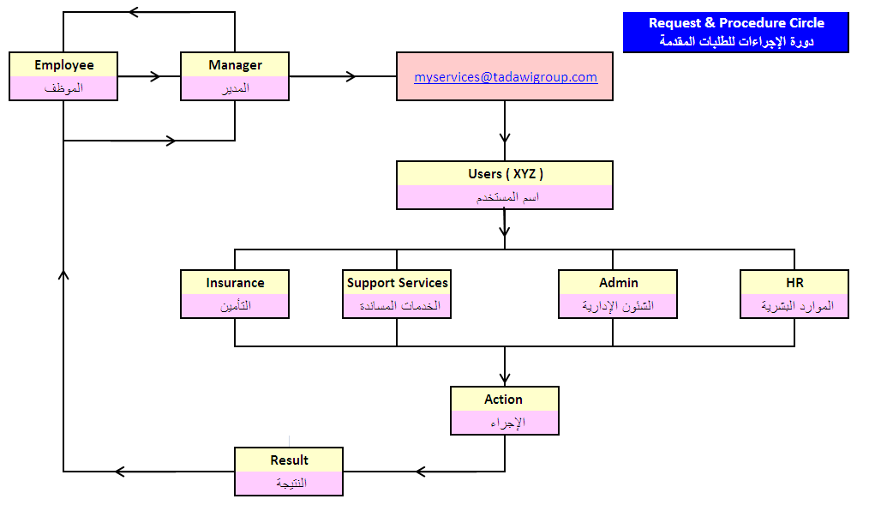
S.N | Form Title | Form No. | عنوان النموذج
1 | Employment Request | HR001 | طلب تعيين
2 | Employment Request | HR002 | تقرير مقابلة
3 | Job Application Form | HR003 | نموذج طلب توظيف
4 | Recruitment procedures | HR004 | إجراءات التعيين
5 | Notice Of Starting Work (New Employee) | HR005 | إخطار مباشرة عمل لموظف جديد
6 | Performance Evaluation during the probationary period Form | HR006 | نموذج تقييم الأداء خلال فترة التجربة
7 | Resignation | HR007 | إستقالة
8 | Employee Attendance Log | HR008 | سجل حضور الموظف
9 | Report of delays and absence of monthly staff | HR009 | تقرير التأخير والغياب الشهري للموظفين
10 | Vacation Request + Return to work Data | HR010 | طلب أجازة ملحق به مباشرة العمل بعد العودة
11 | Request For Issuing / Violation Notification | HR011 | طلب توجيه خطاب إنذار
12 | Violation Notification Form | HR012 | نموذج خطاب إنذار
13 | Employee /Position Transefer Form | HR013 | نموذج نقل موظف
14 | Benefits Review Request | HR014 | طلب مراجعة بدلات
15 | Training Attendance Request | HR015 | طلب حضور تدريب
16 | Training Evaluation form | HR016 | نموذج تقييم تدريب
17 | Business Trip Form | HR017 | نموذج رحلة عمل ( إنتداب )
18 | Governer Request Form | HR018 | نموذج طلب خدمة حكومية
19 | Admin Service Request Form | HR019 | نموذج طلب من الشئون الإدارية
20 | Addition Of Medical Insurance Form | HR020 | طلب إضافة وتعديل تأمين طبي
21 | Loan Request | HR021 | طلب سلفة عادية
22 | Advanced housing allowance Request | HR022 | طلب سلفة بدل سكن مقدماً
23 | Time-Off Work Request | HR023 | طلب مغادرة عمل
24 | Grievance Form | HR024 | نموذج تظلم
25 | Request for approval of overtime | HR025 | طلب الموافقة على عمل وقت إضافي
26 | M.O.H. Request Form | HR026 | نموذج طلب من الشئون الصحية
27 | Employee Clearance Form | HR027 | نموذج إخلاء طرف موظف
28 | Vehicle Delivery Form | HR028 | نموذج استلام وتسليم سيارة

028
 |  | نموذج استلام مركبة
 |  | Vehicle Delivery Form

 | File No. |  |  |  |  |  |  |  |  |  |  | رقم ملف السيارة :

 | Date delivered: |  |  |  |  | تاريخ التسليم : | Delivered at: |  |  |  |  |  | سلمت في :

 | Type : |  | النوع: |  | Plate : |  |  |  |  | رقم اللوحة : | Model: |  |  | الموديل :

 | ODO In: |  | KM | Color : |  |  |  |  |  |  | Division:

 | DESCRIPTION |  |  |  |  |  | Yes | No |  |  | الـوصــف

 | Delivery Authorization, Insurance & Istmarh Copy |  |  |  |  |  |  |  | تسليم أصل التفويض وأصل التأمين وأصل أستمارة المركبة

 | Check all Lights, Indicators & Hazards |  |  |  |  |  |  |  | معاينة كل الأنوار ، العدادات ، مع جهاز الإنذار

 | Check Heater & Air-conditioner |  |  |  |  |  |  |  | معاينة المسخن و المكيف

 | Check Window-winders & Door Locks |  |  |  |  |  |  |  | معاينة النوافذ وأقفال الأبواب

 | Check Radio, Cassette-player, CD |  |  |  |  |  |  |  | معاينة الراديو مع المسجل مع CD

 | Check all View mirrors |  |  |  |  |  |  |  | معاينة كل المرايا

 | Check Spare wheel, Tools & Floor Mats |  |  |  |  |  |  |  | معاينة الإطار الاحتياطي و العدة وسجاد الأرضية

 | Check Wipers & Water bottle |  |  |  |  |  |  |  | معاينة المساحات و علبة الماء

 | Check Wheels & Wheel caps |  |  |  |  |  |  |  | معاينة الكفرات والطاسات

 | Check Fire extinguishers, Triangles |  |  |  |  |  |  |  | معاينة طفاية الحريق و مثلث السلامة

 | Delivery Spare Keys & Remote |  |  |  |  |  |  |  | تسليم المفتاح مع الريموت

 | Scratches on Body |  |  |  |  |  |  |  | خدوش على الهيكل الخارجي

 | Damage to Vehicle Body Parts |  |  |  |  |  |  |  | صدمة في الهيكل الخارجي

 | Other Items, Accessories, Comments: |  |  |  |  |  |  |  | أدوات أخرى ، كماليات ، ملاحظات :
 | ..............................................................................................................................................................................................................
 | ..............................................................................................................................................................................................................
 | 

 | يفيد الموقعين أدناه بأن المركبة المذكورة تم معاينتها و يقرون بصحة جميع ما ورد من ملاحظات على حالة المركبة
 | We, the undersigned, hereby certify that above vehicle has been checked and we verify/noted the actual vehicle condition as detailed above.
 | For : CORPORATE ADMIN |  |  |  |  |  | Employee :

 | Signatures: |  |  |  |  |  | Signatures:
 | Name: |  |  |  |  |  | Name:
 | Date: |  |  |  |  |  | Employee ID:
 |  |  |  |  |  |  | Date:
 | تنبية هام :- السيارات المستخدمة جماعيا بالأقسام يتم استخدامها داخل الدوام الرسمي أو أنتهاء الأعمال المكلف بها الموظف خارج المبني ويتم رجوع السيارة بمواقف الشركة يوميا مهما كانت الساعة وأي أستخدام للسيارة بعد الدوام وعدم عودتها للمبني سيعرض مستخدمها للمسائلة والجزاء والخصم .
Caution: - vehicles used sections are used within the official working hours or the close of the officer in charge outside the building and the car is back to the positions of the company every day regardless of the time and any use of the car after work and not to return the building will make him accountable , penalty and diduction.

